API 명세서 통합
서비스 구분 | 기능 | HTTP method | API Path | 토큰 사용여부 | Request body | Response body | dto상세설명 | BE 담당자 | BE 개발 현황 | BE 개발이슈 | FE 담당자 | FE 개발 현황 | FE 개발이슈
QnA | QnA 목록 조회 | GET | qnas/{projectId} | O | {} | {data : Page<QnaDTO>} |  | 박민후 |  |  | 김남희
QnA | QnA 등록 | POST | qnas/{projectId} | O | QnaDTO | {data : Page<QnaDTO>} |  | 박민후 |  |  | 김남희
QnA | QnA 삭제 | DELETE | qnas/{projectId}/{qnaId} | O | {} | {data : String} |  | 박민후 |  |  | 김남희
QnA | QnA 수정 | PUT | qnas/{projectId}/{qnaId} | O | QnaDTO | {data : String} |  | 박민후 |  |  | 김남희
후원 | 나의 프로젝트 내 후원 통계 | GET | projects/myproject/sptstat/{projectId} | O | {} | {data: sptstatDTO} |  | 황지영 |  |  | 한혜원
후원 | 나의 프로젝트 후원자 조회 | GET | projects/myproject/sptmbr/{projectId} | O | {} | {data : sptmbrDTO} |  | 황지영 |  |  | 한혜원
후원 | 주문 생성 | POST | order/create | O | OrderDTO | {data : OrderDTO} |  | 황지영 |  |  | 한혜원
후원 | 주문 상세 조회 | GET | order/details/{orderId} | O | {} | {data : OrderDTO} |  | 황지영 |  |  | 한혜원
후원 | 마이페이지 주문목록 조회 (Tab 2. 후원한 프로젝트) | GET | order/myOrders/{deliveryId} {memberId}?page=&size=2 | O | {} | {data : List<OrderDTO>} |  | 황지영 |  |  | 한혜원
후원 | 주문 상태 업데이트 | PUT | order/details/{orderId} | O | {status : String} | {data : OrderDTO} |  | 황지영 |  |  | 한혜원
회원관리 | 마이페이지 프로필 요청 | GET | members/profile?loginId= | O | {loginId : String} | {member : ResponesEntity<MemberDTO>} |  | 박세연 | 개발완료 |  | 한혜원
회원관리 | 비밀번호 확인 | POST | members/confirmpw | O | {pw : string} | 로그인 성공 시 : {data : memberDTO} 로그인 실패 시 : {data : null} |  | 박세연 |  |  | 한혜원
회원관리 | 프로필사진 등록 | PUT | members/profile/Photo | O | {photo : img} | {data : string} |  | 박세연 |  |  | 한혜원
회원관리 | 닉네임 중복 확인 | GET | members/profile/nickcheck?nickname= | X | {nickname: String} | {data : ResponseEntity<String>} |  | 박세연 | 개발완료 |  | 한혜원
회원관리 | 프로필 수정 사항 갱신 | PUT | members/profile | O | {data : memberDTO} | {data : string} |  | 박세연 |  |  | 한혜원
회원관리 | 비밀번호 변경 | PUT | members/profile/editpw | O | {current : string new : string confirm : string} | {data : string} |  | 박세연 |  |  | 한혜원
회원관리 | 회원 탈퇴하기 | DELETE | members/{memberId} | O | {} | {data : String} |  | 박세연 |  |  | 한혜원
회원관리 | 로그인 | POST | members/login | O | {data : LoginDTO HttpSession} | {data : ResponseEntity<String>} |  | 박세연 | 개발완료 |  | 김남희
회원관리 | 로그아웃 | POST | members/logout |  | {data : HttpSession} | {data: ResponseEntity<String> |  | 박세연 | 개발완료
회원관리 | 프로필 수정 사항 갱신 | PUT | members/profile{memberId} | O | {data : memberDTO} | {data : boolean} |  | 박세연 |  |  | 한혜원
회원관리 | 아이디 중복확인 | GET | members/profile/idcheck?id= | X | {loginId : String} | {data : ResponseEntity<String>} |  | 박세연 | 개발완료 |  | 김남희
회원관리 | 회원 가입 | POST | members/profile | X | {data : registerDTO} | {data : string} |  | 박세연 | 개발완료 |  | 김남희
회원관리 | 아이디 찾기 | POST | members/findid | X | {name : string email : string} | {data : string} |  | 박세연 |  |  | 김남희
회원관리 | 비밀번호 찾기 | POST | members/findpw | X | {id : string name : string email : string} | 성공 시 : redirect : members/findpw(post) 실패 시 : {data : string} |  | 박세연 |  |  | 김남희
회원관리 | 비밀번호 재설정 | PUT | members/findpw | O | {pw : string} | {data : string} |  | 박세연 |  |  | 김남희
협업 | 제안받은 협업 목록 조회 | GET | collab/readList | O | {} | {data : PageResponseDTO<CollaborationDTO>} |  | 김민희 |  |  | 이주현
협업 | 제안한 협업 목록 조회 | GET | collab/readList | O | {} | {data : PageResponseDTO<CollaborationDTO>} |  | 김민희 |  |  | 이주현
협업 | 협업 상세보기 | GET | collab/readDetail/{cno} | O | {} | {data : CollaborationDetailDTO} |  | 김민희 |  |  | 이주현
협업 | 협업 제안하기 | PUT | collab/register?project_id= | O | {data : CollaborationDetailDTO} |  |  | 김민희 |  |  | 이주현
협업 | 협업 승인하기 | PUT | collab/approval?cnoList= | O | {} |  |  | 김민희 |  |  | 이주현
협업 | 협업 거절하기 | PUT | colalb/reject?cnoList= | O | {} |  |  | 김민희 |  |  | 이주현
협업 | 협업 파일 다운로드하기 | GET | collab/download |  | {fileName:String}
협업 | 협업 제거하기 | DELETE | collab/delete?cno=?user_id= | O | {} |  |  | 김민희 |  |  | 이주현
프로젝트 | 인기/마감임박/조회/후원금 순 프로젝트 10개 요청 - 좋아요 여부 없음 | GET | projects?page=1&size=10&memberId=1&categories=[K-POP|K-콘텐츠|게임|문화재|뷰티|음식|패션|all]&search=str&progress=[progress|ongoing|upcoming]&sort=[likeCnt|endDate|viewCnt|supporterCnt|targetFunding|registDate|fundsReceive|fundsReceive] | X | {} | {data : PageResponseDTO<ProjectBoxDTO>} | 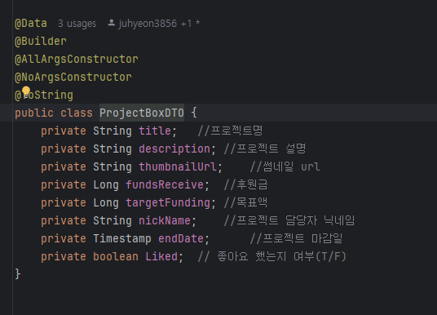 | 이주현 | 개발중 | 카테고리, 검색어, 진행중/종료된 | 이주현
프로젝트 | 인기/마감임박/조회/후원금 순 프로젝트 10개 요청 - 좋아요 여부 있음 | GET | projects/like?page=1&size=10&memberId=1&categories=[K-POP|K-콘텐츠|게임|문화재|뷰티|음식|패션|all]&search=str&progress=[progress|ongoing|upcoming]&sort=[likeCnt|endDate|viewCnt|supporterCnt|targetFunding|registDate|fundsReceive|fundsReceive] | O | {} | {data : PageResponseDTO<ProjectBoxDTO>} |  | 이주현 | 개발중 |  | 이주현
프로젝트 | 나의 프로젝트 조회 | GET | projects/myproject?memberId={memberId}&page=1&size=10 | O | {} | {data : PageResponseDTO<ProjectBoxHostDTO>} |  | 이주현 | 개발완료 |  | 한혜원
프로젝트 | 나의 프로젝트 상세 조회 | GET | projects/myproject/{projectId} | O | {} | {data: ProjectDetailHost} | 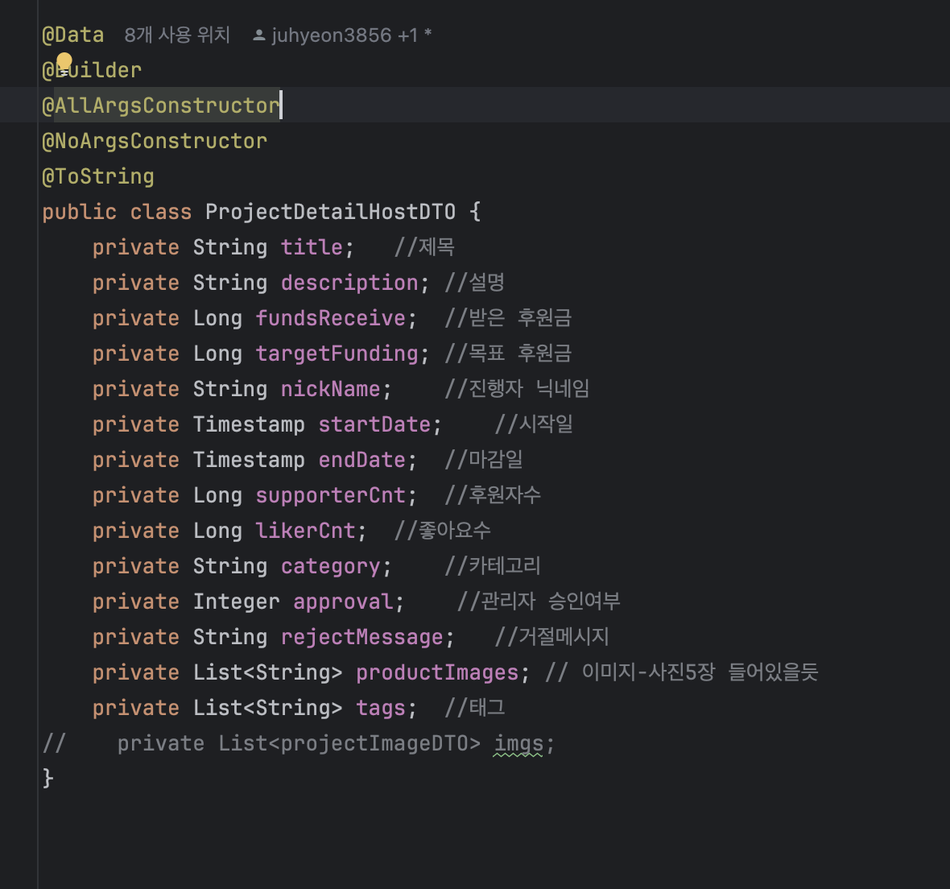 | 이주현 | 개발완료 |  | 한혜원
프로젝트 | 내가 좋아요한 프로젝트 조회 | GET | projects/like?memberId={memberId-test용}&page=1&size=10 | O | {} | {data : PageResponseDTO<ProjectBoxDTO>} |  | 이주현 | 개발완료 |  | 한혜원
프로젝트 | 좋아요 버튼 반영하기 | POST | projects/like?projectId={projectId}&memberId={memberId} | O | {} | {data : int} | likedProjectId | 이주현 | 개발완료
프로젝트 | 좋아요 버튼 취소하기 | DELETE | projects/like?projectId={projectId}&memberId={memberId} | O | {} | {} |  | 이주현 | 개발완료
프로젝트 | 프로젝트 등록하기 | POST | projects/register?submit=[저장|제출]&memberId={memberId-이건 아마 토큰으로 받을 예정-멤버 만들어지기 전에는 보내는걸로 할듯요} | O | {projectDetailDTO : ProjectDetailDTO docs : List<MultipartFile> descriptionImages : List<MultipartFile> productImages : List<MultipartFile> } | {data : string} | 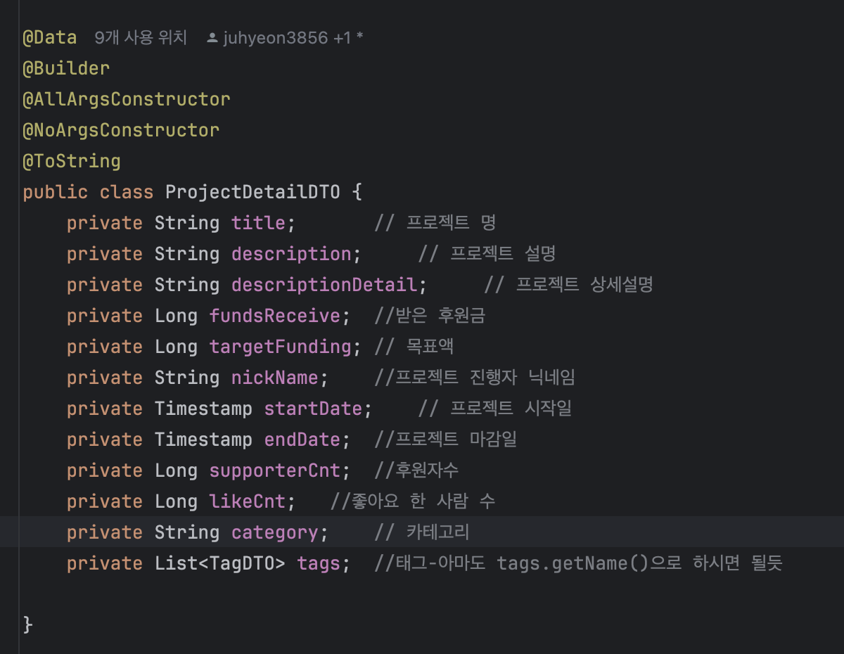 | 이주현 | 개발완료 |  | 김남희
프로젝트 | 프로젝트 등록하기 | PUT | projects/register/{projectId}?submit=[저장|제출] | O | {projectDetailDTO : ProjectDetailDTO docs : List<MultipartFile> descriptionImages : List<MultipartFile> productImages : List<MultipartFile> } | {data : string} |  | 이주현 | 개발완료 |  | 김남희
프로젝트 | 프로젝트 삭제하기 | DELETE | projects/{projectId} | O | {} | {data : ResponseEntity<String>} | 200|404|400|500... | 이주현 | 개발완료 |  | 한혜원
프로젝트 | 사용자 추천 정렬 기능 | GET | projects/suggestion?page=1&size=10&categories=all&search=str&progress= | O | {} | {data : PageResponseDTO<projectDTO>} |  | 강태욱
프로젝트 | 프로젝트 상세보기 | GET | projects/{projectid} | X | {} | {data : ProjectResponseDetailDTO} | 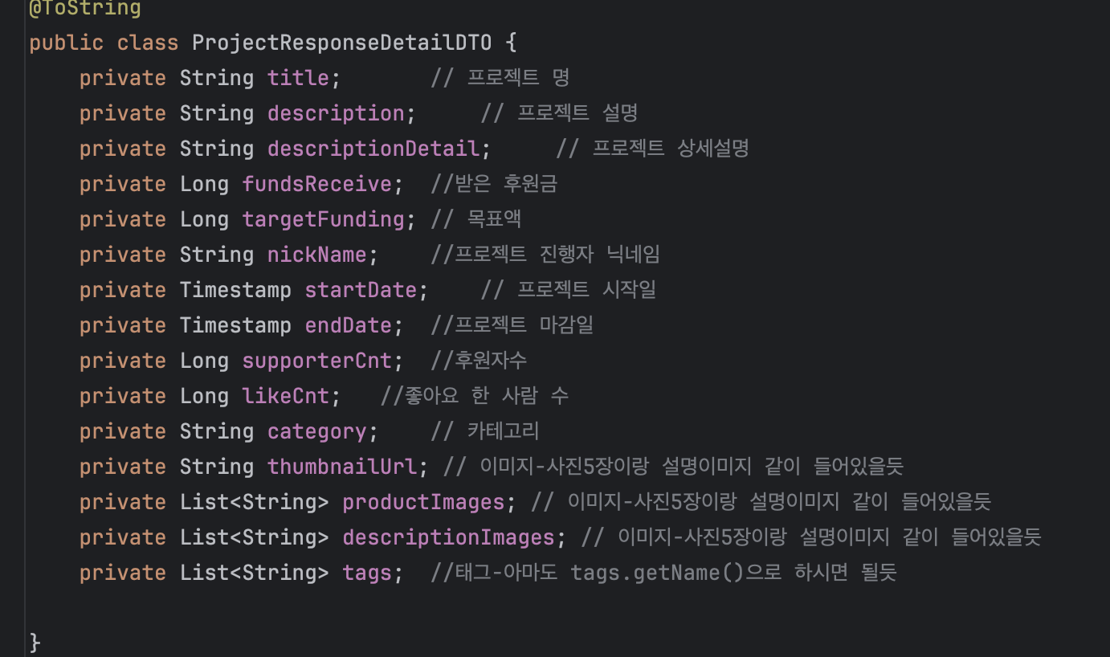 | 이주현 | 개발완료 |  | 김남희
프로젝트 | 프로젝트 선물 구성 등록 | POST | packages/rewards/register/{projectId} | O | {package : packageDTO} |  |  | 김민희 |  |  | 김남희
프로젝트 | 프로젝트 선물 구성 조회 | GET | packages/project/{projectId} | O |  | {data: PackageDTO} |  | 김민희 |  |  | 김남희
프로젝트 | 프로젝트 선물 구성 수정 | PUT | packages/modify | O | {package : packageDTO} |  |  | 김민희 |  |  | 김남희
프로젝트 | 프로젝트 선물 구성 삭제 | DELETE | package/delete/{packageId} | O |  |  |  | 김민희 |  |  | 김남희
프로젝트 | 프로젝트 선물 등록 | POST | packages/rewards/register/{projectId} | O | {reward : rewardDTO} |  |  | 김민희 |  |  | 김남희
프로젝트 | 프로젝트를 통한 선물 조회(패키지 연결 전) | GET | packages/rewards/package/{packageId} | O |  | {data : RewardDTO} |  | 김민희 |  |  | 김남희
프로젝트 | 패키지를 통한 선물 조회 | GET | packages/rewards/project/{projectId} | O |  | {data : RewardDTO} |  | 김민희 |  |  | 김남희
프로젝트 | 프로젝트 선물 삭제 | GET | projects/packages/rewards/delete/{rewardId} | O |  |  |  | 김민희 |  |  | 김남희
배송 | 배송 정보 조회 | GET | orders/ship/{delieveryId} | O | {} | {data : DelieveryDTO} |  | 황지영 |  |  | 황지영
배송 | 우편번호 검색 | GET | orders/ship/search?address= | O | {} | {data : ZipCodeDTO} |  | 황지영 |  |  | 황지영
관리자 | 관리자 계정 로그인 | POST | admins/login | X | {loginId : String password : String} | headers : {Authorization : String} {} |  | 강태욱 | 개발완료 |  | 강태욱 | 개발완료
관리자 | 프로젝트 목록 조회 | GET | admins/projects?page=&size=&approval= | O | {} | {data : PageResponseDTO<ProjectTitleDTO>} |  | 강태욱 | 개발완료 |  | 강태욱 | 개발완료
관리자 | 프로젝트 상세 조회 | GET | admins/projects/{projectId} | O | {} | {data : ProjectDTO} |  | 강태욱 | 개발중 |  | 강태욱 | 개발중
관리자 | 프로젝트 승인 요청 | POST | admins/projects | O | ProjectDTO | {} |  | 강태욱 | 개발중 |  | 강태욱 | 개발중
관리자 | 프로젝트 승인/거절 | PUT | admins/projects/{projectId} | O | ApprovalUpdateDTO | {} |  | 강태욱 | 개발중 |  | 강태욱 | 개발중
관리자 | 회원 목록 조회 | GET | admins/members?page=&size=&keyword=&types= | O | {} | {data : PageResponseDTO<MemberDTO>} |  | 강태욱 | 개발중 |  | 강태욱 | 개발중
관리자 | 프로젝트 이미지 조회 | GET | files/projects/{projectId}/{fileName} |  |  |  |  | 강태욱 | 개발중 | 프로젝트 이미지 url 이걸로 !!!! | 강태욱 | 개발중
관리자 | 프로젝트 문서 조회 | GET | files/projects/{projectId}/{fileName} |  |  |  |  | 강태욱 | 개발중 | 프로젝트 문서 url 이걸로 !!!!

공통 | 검색 자동완성 요청 | GET | main/search?term={string} | X | {} | {data: list<string>} |  | 이주현
공통 | 메인 캐러셀 이미지 요청 | GET | main/carousel | X | {} | {data : list<string>} |  | 강태욱
공통 | 메인 배너 이미지 요청 | GET | main/banner | X | {} | {data : list<string>}
공지사항 | 공지사항 목록 조회 | GET | notices/{projectId} | O | {} | {data : Page<NoticeDTO>} |  | 박민후 |  |  | 김남희
공지사항 | 공지사항 등록 | POST | notices/{projectId} | O | NoticeDTO | {data : Page<NoticeDTO>} |  | 박민후 |  |  | 김남희
공지사항 | 공지사항 삭제 | DELETE | notices/{projectId}/{noticeId} | O | {} | {data : String} |  | 박민후 |  |  | 김남희
공지사항 | 공지사항 수정 | PUT | notices/{projectId}/{noticeId} | O | NoticeDTO | {data : String} |  | 박민후 |  |  | 김남희
결제 | 결제 처리 | POST | orders/pay | O | PaymentDTO | {data : PaymentDTO} |  | 황지영 |  |  | 황지영
결제 | 주문 결제 정보 조회 | GET | orders/pay/{orderId} | O | {} | {data : List<PaymentDTO>} |  | 황지영 |  |  | 황지영

시트2
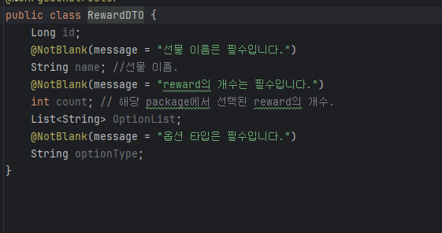
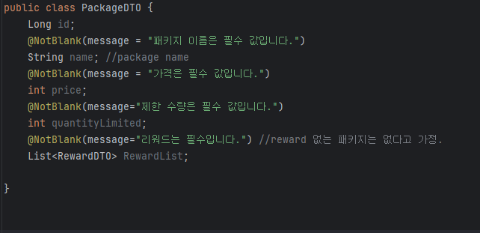
Collaboration-> private 없는 게 죄송 넣었어용
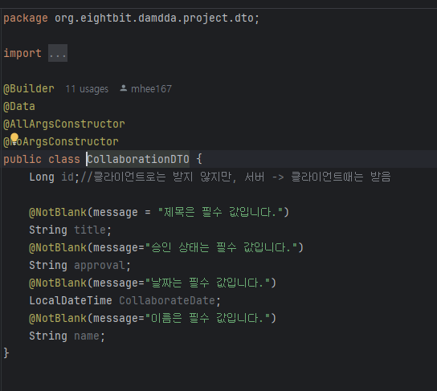
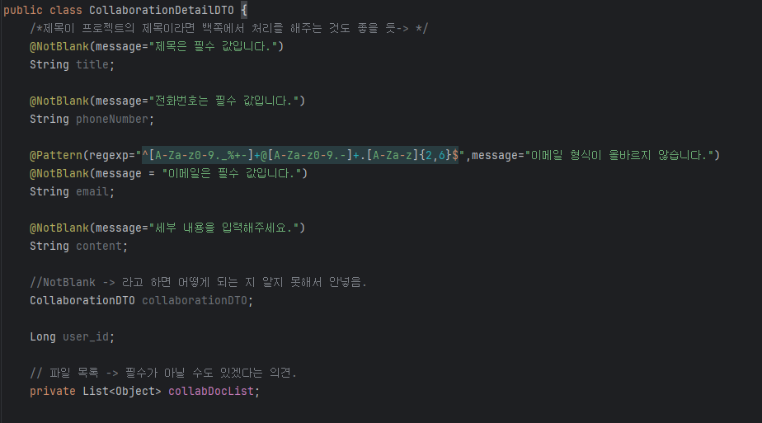

PackageReward

